상품제안서
베이직 실제본노트_무지(주문제작형) | 상품코드: F24951

 |  |  |  |  |  |  | 02-412-0044 | www.easy1.co.kr
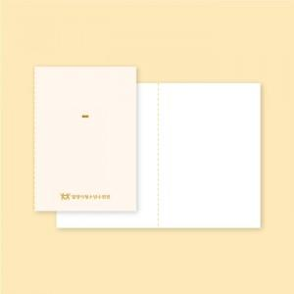

【상세/제작정보】 | 앞표지 하단 박인쇄가능 뒷표지, 내지 인쇄불가 실색상 고정(변경불가)

【인쇄/포장옵션】 | 금박 / OPP(비닐)

【공급단가】 | 수량 | 200~ | 500~ | 1,000~ | 3,000~ | 5,000~
*VAT별도 | 단가 | 2,560원 | 2,470원 | 2,370원 | 2,280원 | 2,220원

【상품 URL】 | https://dev.easy1.co.kr:443/src/goods_detail.php?gdno=24951

